采购清单导入模板
序号 | 产品 | 规格 | 型号 | 品牌 | 数量 | 单价（元） | 金额（元） | 图片
1 | 箱组式野战厕所 | 展开尺寸1278*800*2580mm | 集便箱容积25L | 首力战神 | 2 | 15000 | 30000 | 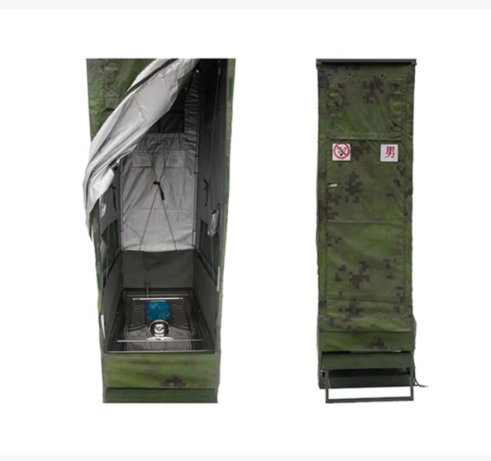 | 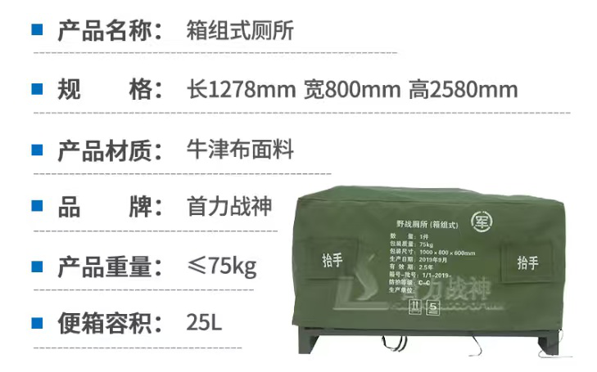
2 | 户外移动电源 | 41.6*32.5*30.5cm | 200w光充套装 | 电小二 | 4 | 10000 | 40000 | 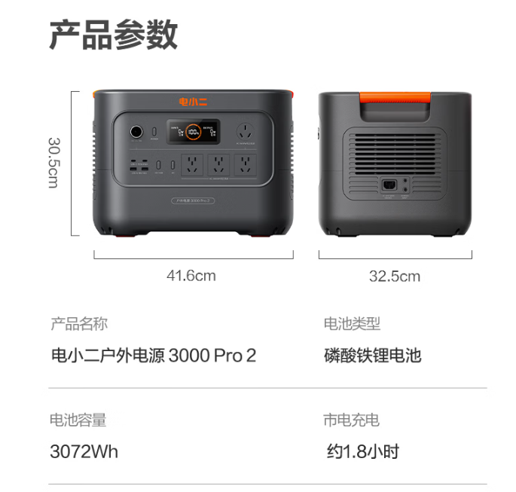 | 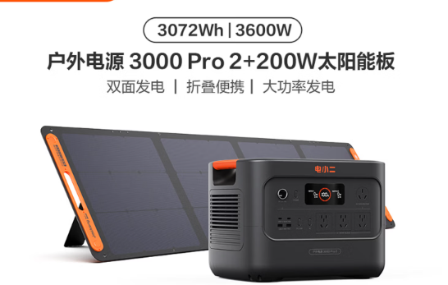
3 | 冷风机 | 618*425*1150mm | AC400-20B | 美的 | 8 | 1300 | 10400 | 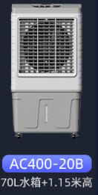
4 | 手动叉车 | 685*1200mm | 旗舰版AC一体泵3吨PU轮 | 沪工 | 4 | 1500 | 6000 | 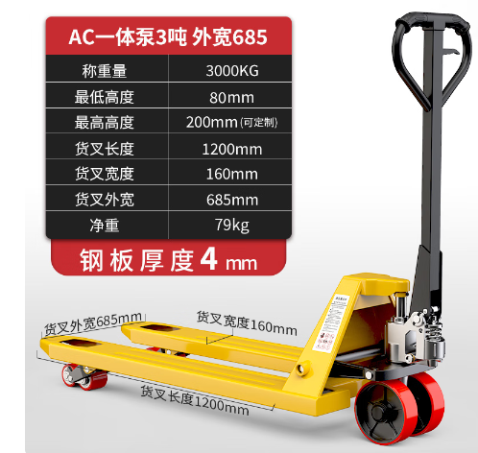
5 | 泛光灯 | 升起规格：510*290*1500mm | FW6116 | 无 | 4 | 1600 | 6400 | 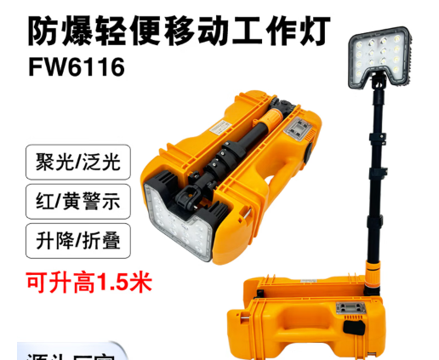 | 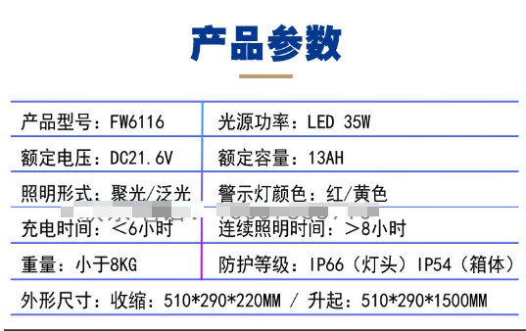
6 | 洗手器装置 | 整箱尺寸800*600*350mm | SL2016A | 首力战神 | 2 | 5000 | 10000 | 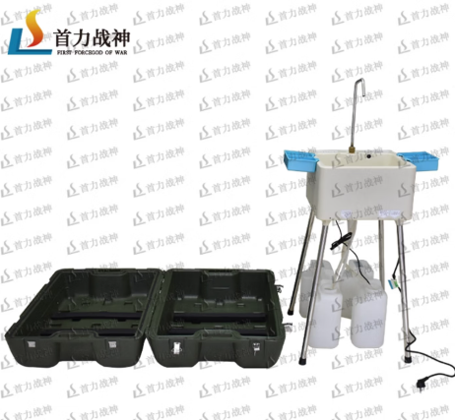 | 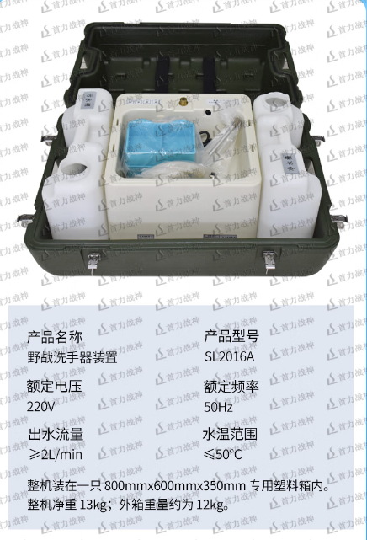
7 | 物资箱（上开盖） | 600*400*425mm | 二代专用空腔箱(上开盖) | 首力战神 | 15 | 800 | 12000 | 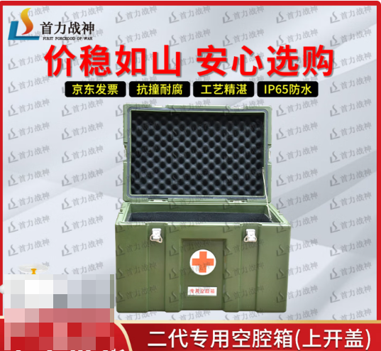
8 | 物资箱（上开盖） | 600*400*425mm | 二代专用合盘箱(上开盖) | 首力战神 | 10 | 800 | 8000 | 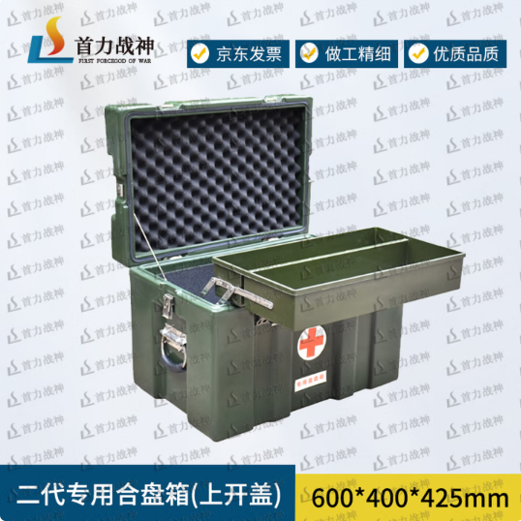
9 | 物资箱（前开盖） | 500*600*630mm | 一代通用单屉箱 | 首力战神 | 25 | 1200 | 30000 | 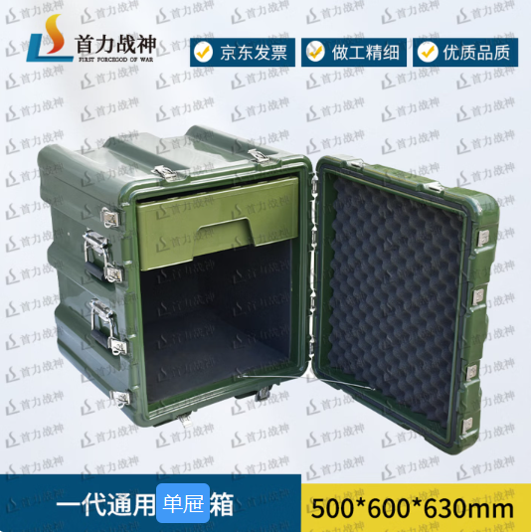
 |  |  |  |  |  | 合计： | 152800
备注：有品牌要求的，必须按照该品牌型号报价，否则视为无效报价！供应商响应参数请按照清单！必须送货至本单位指定仓库，不接受物流随意投放。

